线上办理流程
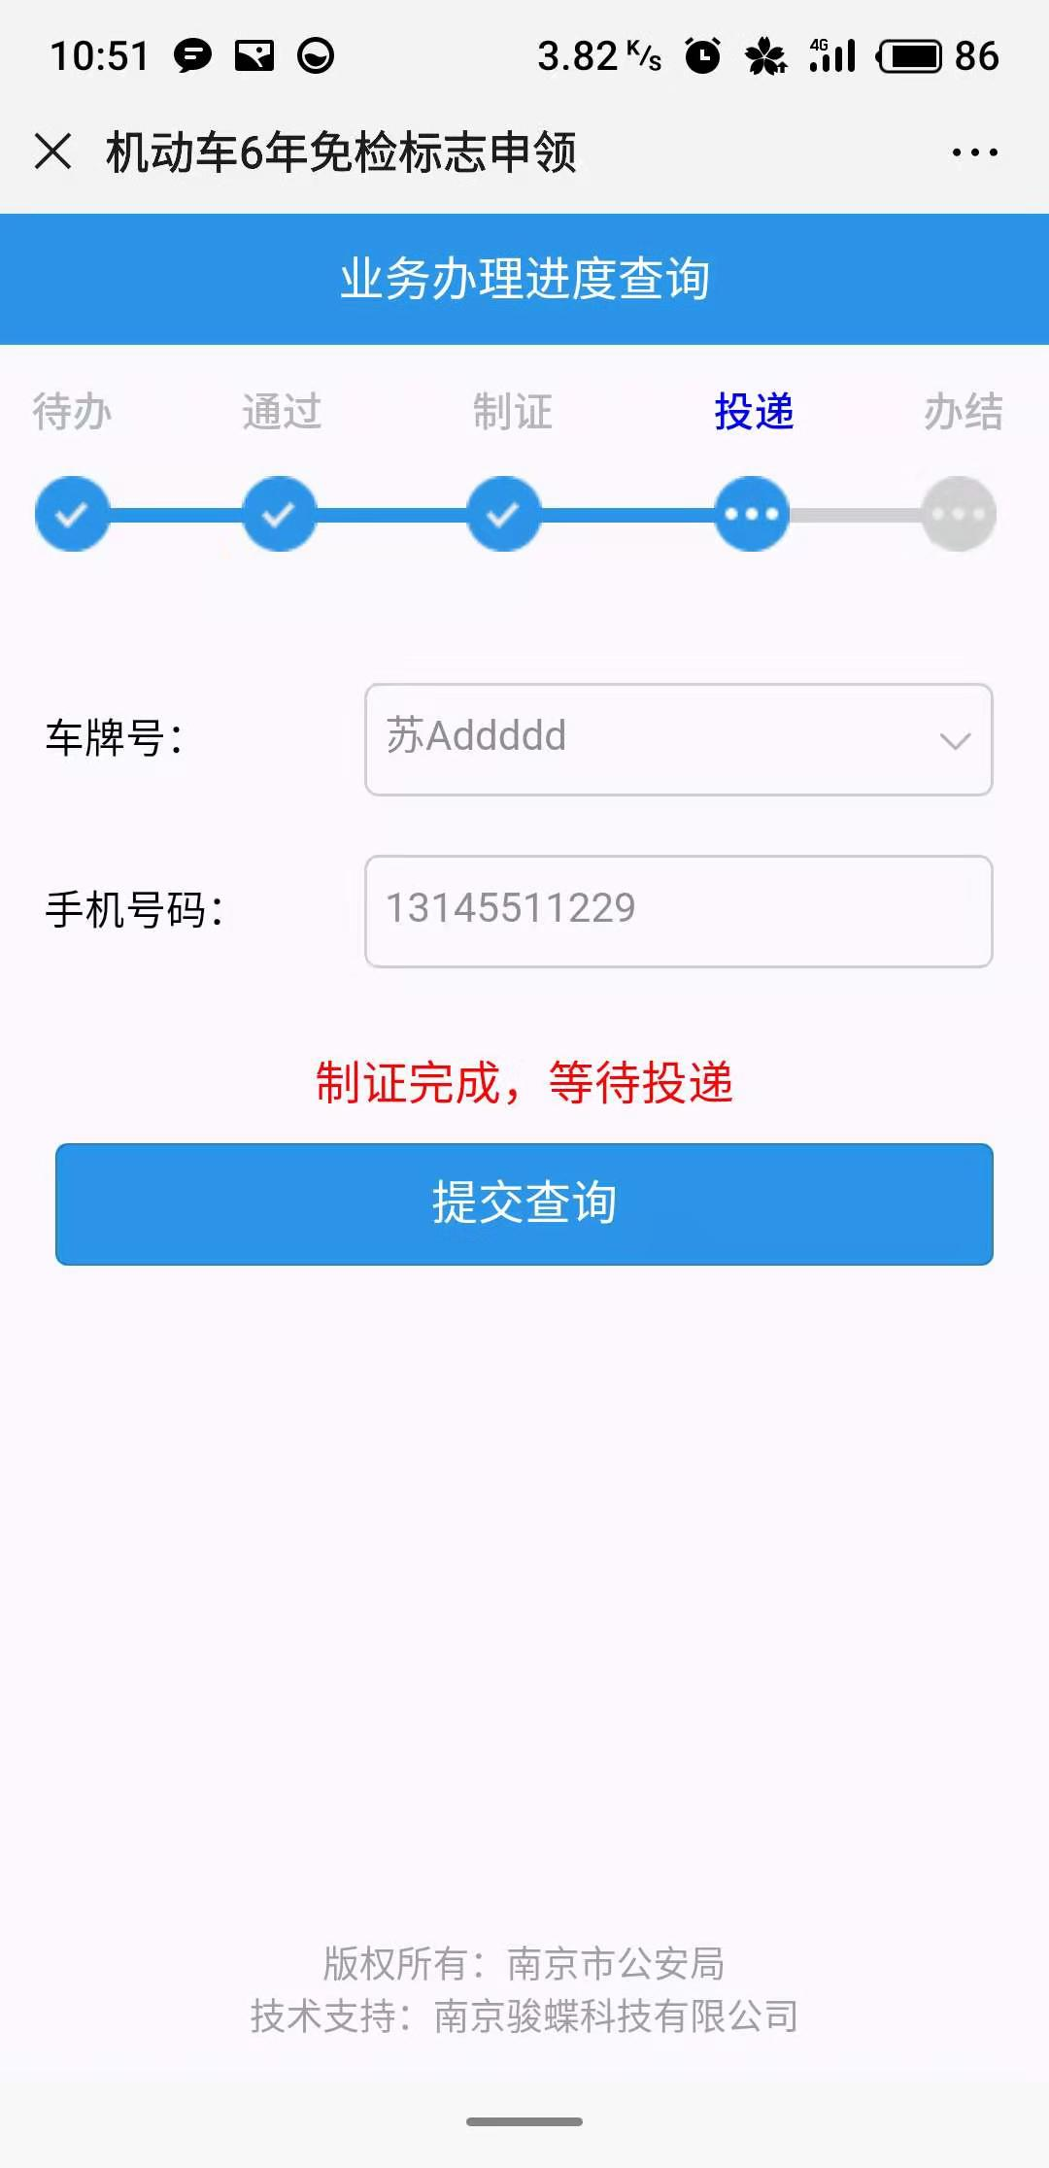

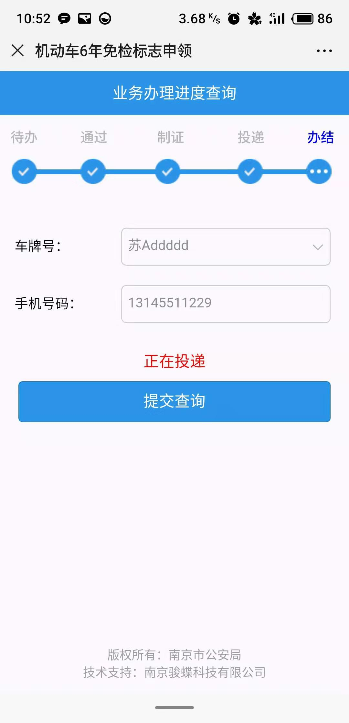
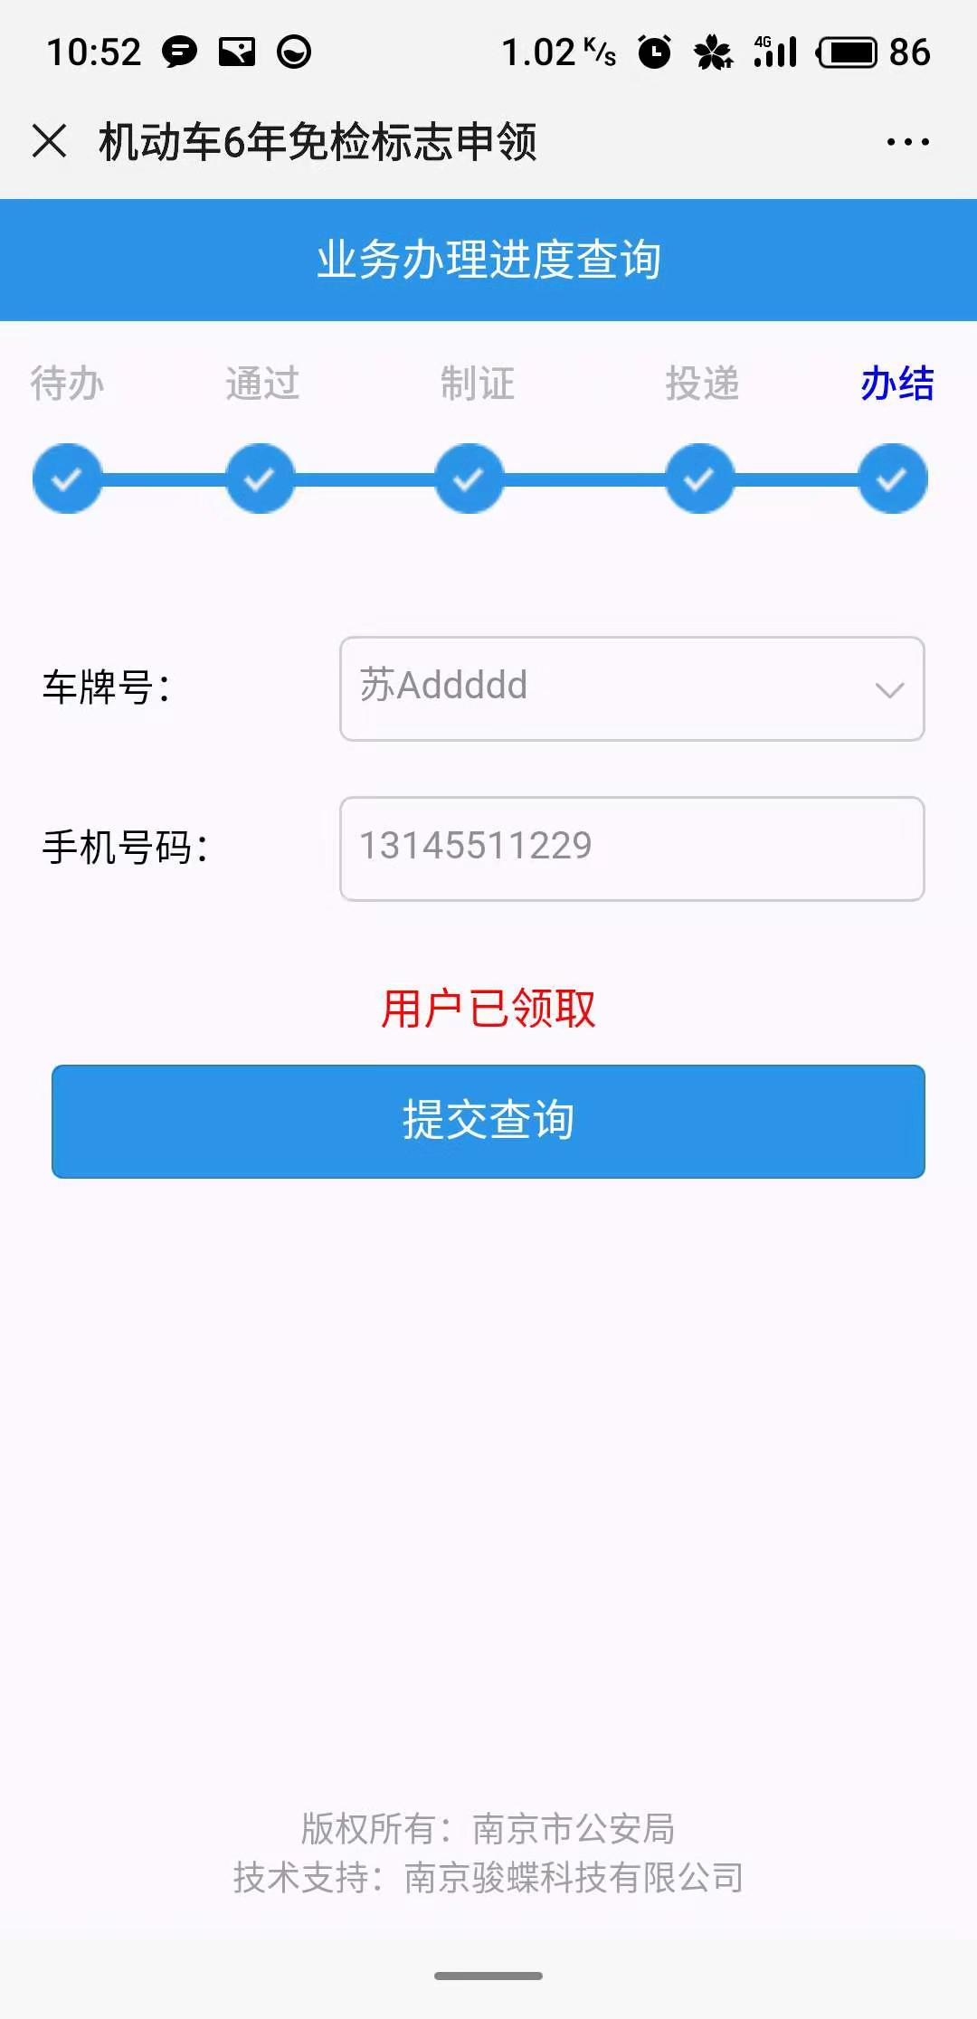
操作步骤 | 步骤名称 | 是否必须步骤 | 步骤描述
第一步 | 进入申领 | 是 | 进入南京公安微警务，选择交管服务后点击机动车6年免检标志申领
第二步 | 用户须知 | 是 | 查看用户须知，点击我已详细阅读，并同意该协议
第三步 | 确认车牌 | 是 | 确认车牌号，点击下一步
第四步 | 申领信息填写 | 是 | 用户在信息填写页面将相关信息补全，图片上传，点击提交资料
第五步 | 后台工作人员审核 | 是 | 用户可在办理进度查询查看申请状态，审核通过后则可继续办理，如若邮寄需要支付邮寄费用
第六步 | 制证 | 是 | 审核通过后，开始制证
第七步 | 投递 | 是 | 执政完成后，进行投递，邮寄或者用户自取
第八步 | 办结 | 是 | 投递完成，免检标志申领办结

第一步 |  | 第二步 | 第三步 | 第四步
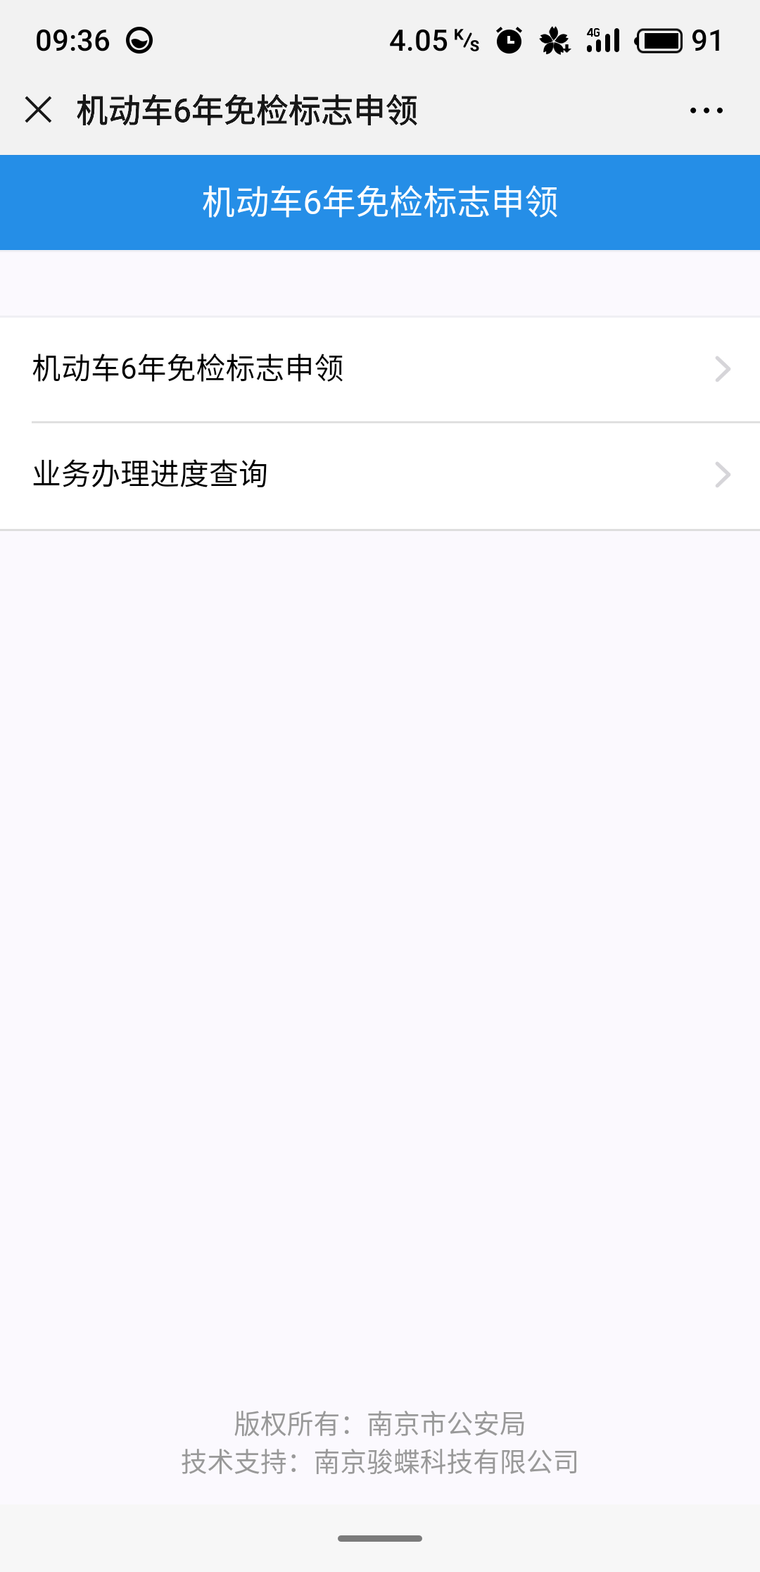
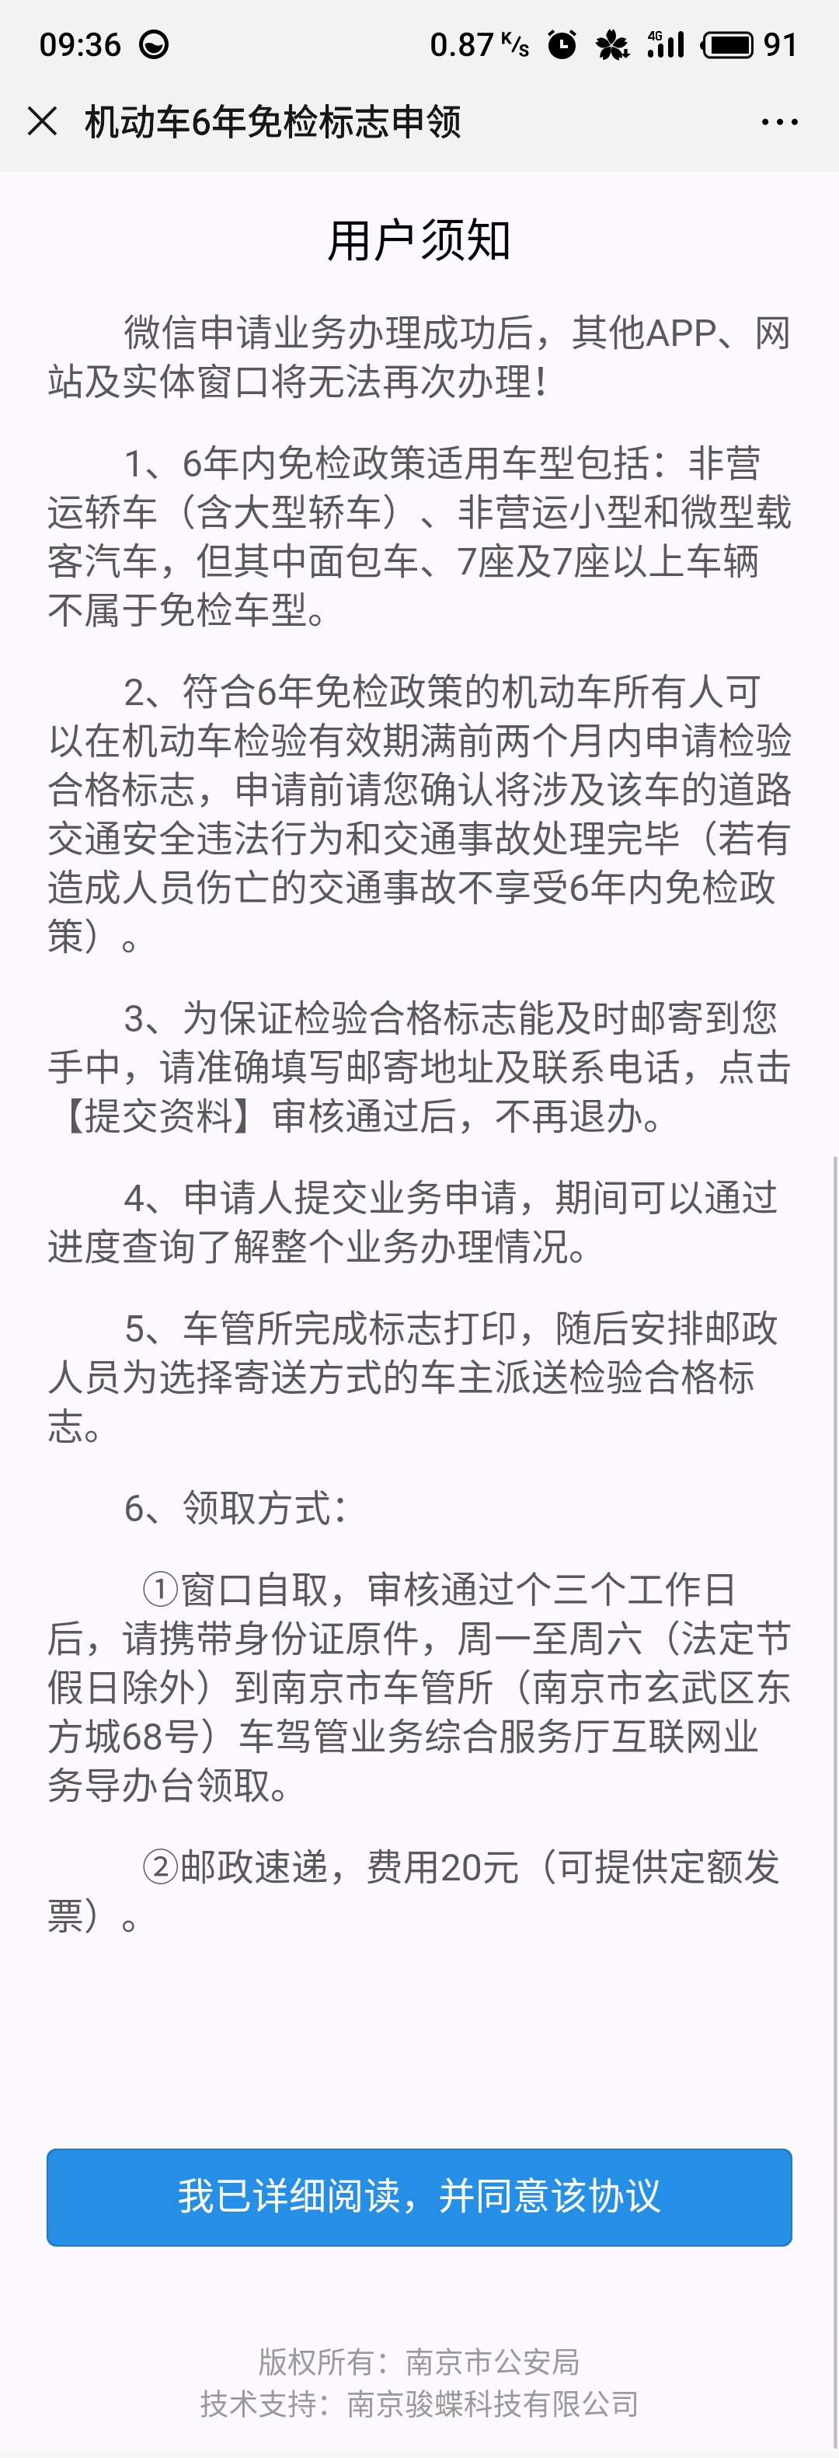
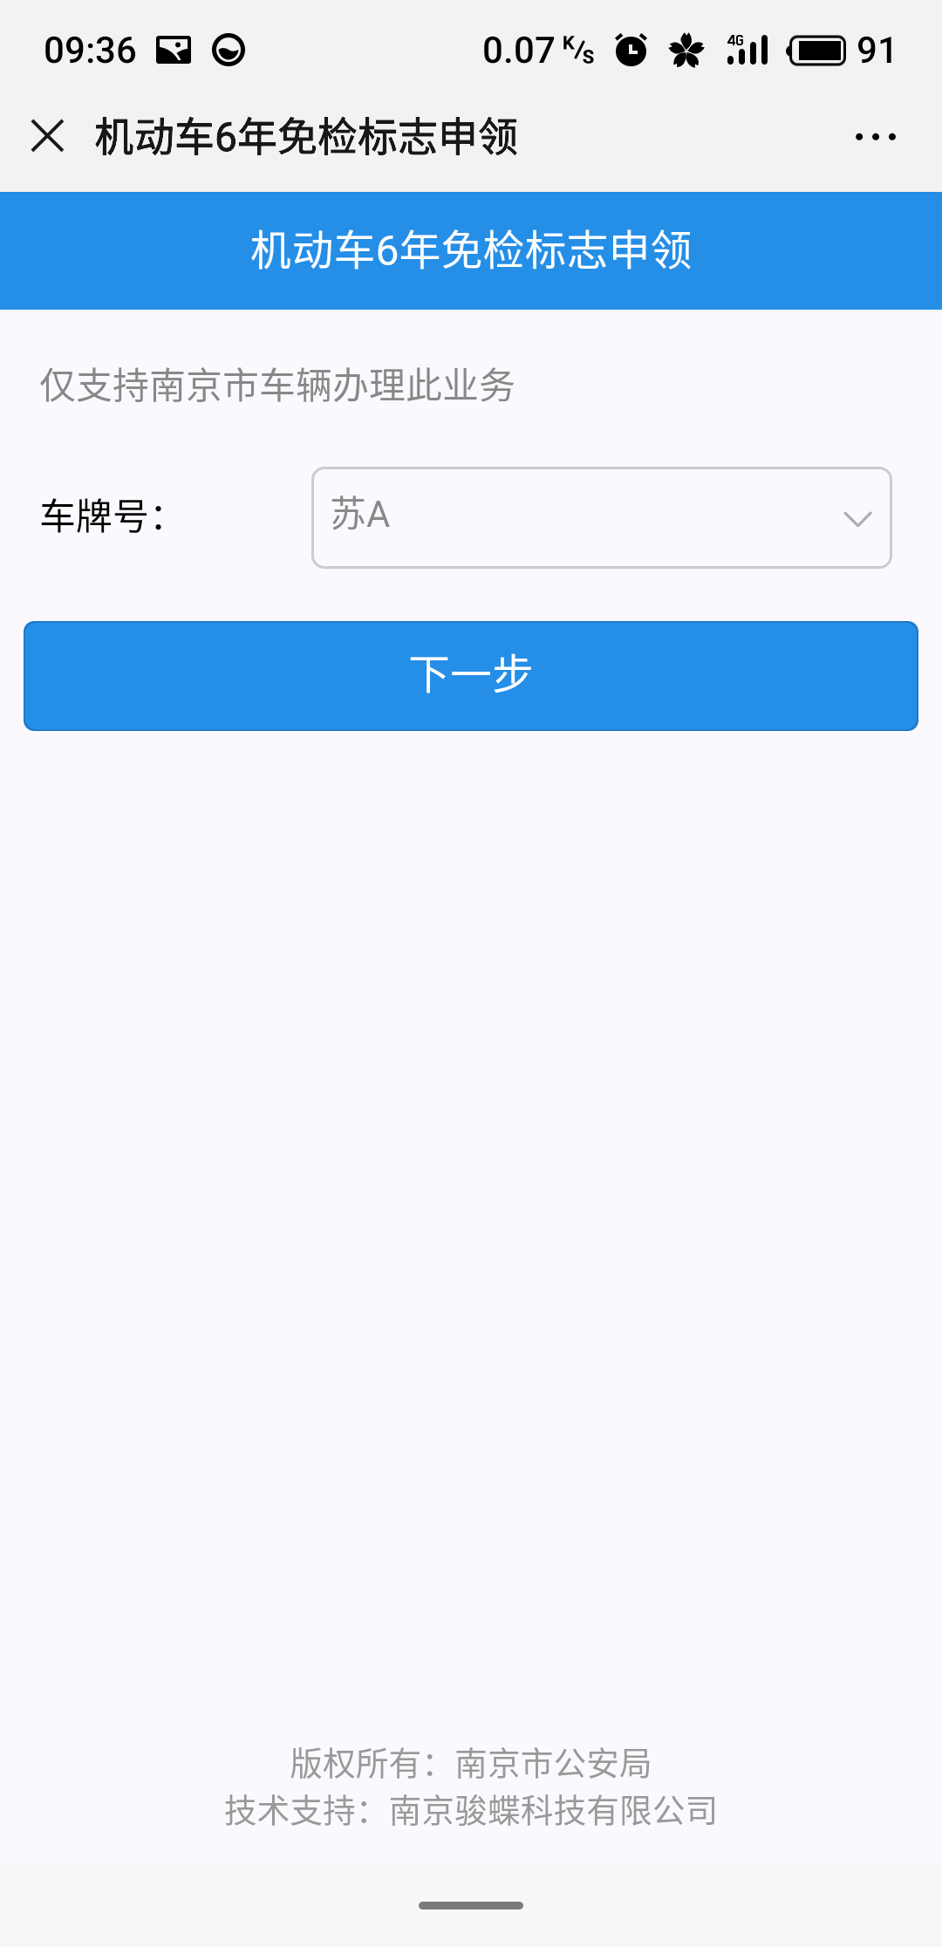

第五步
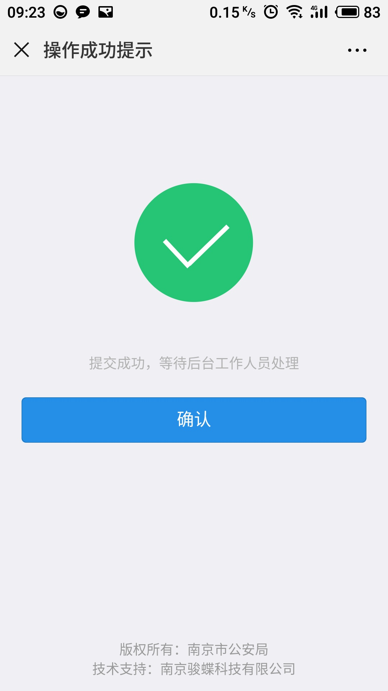
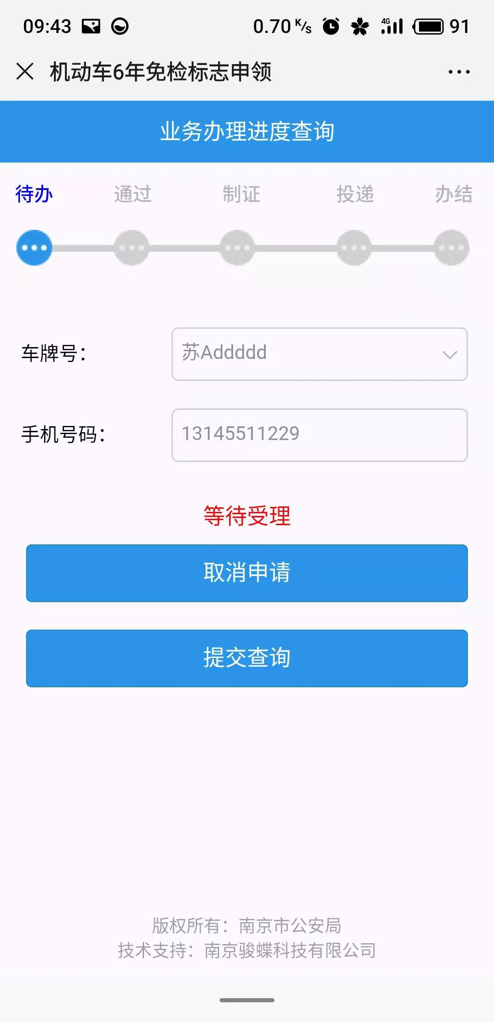
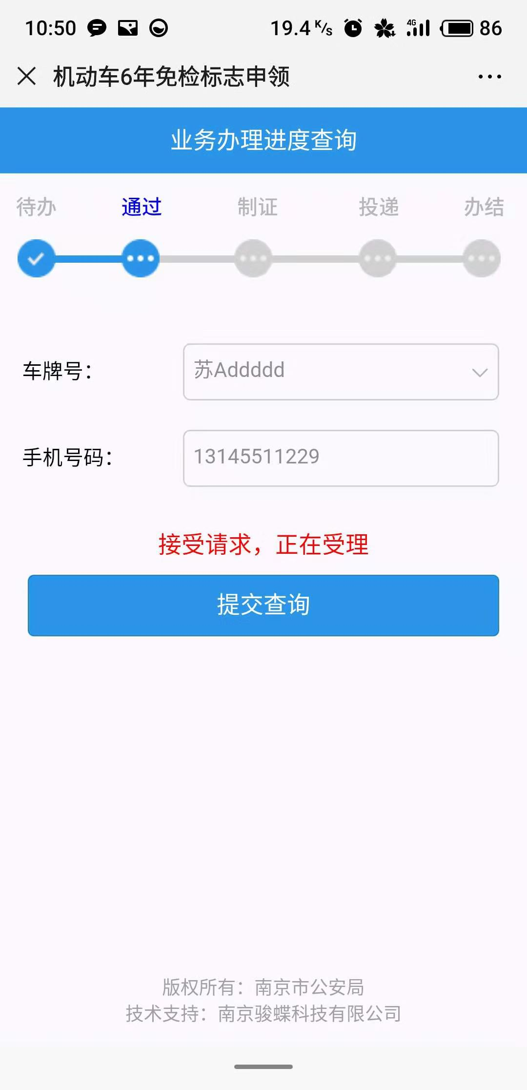


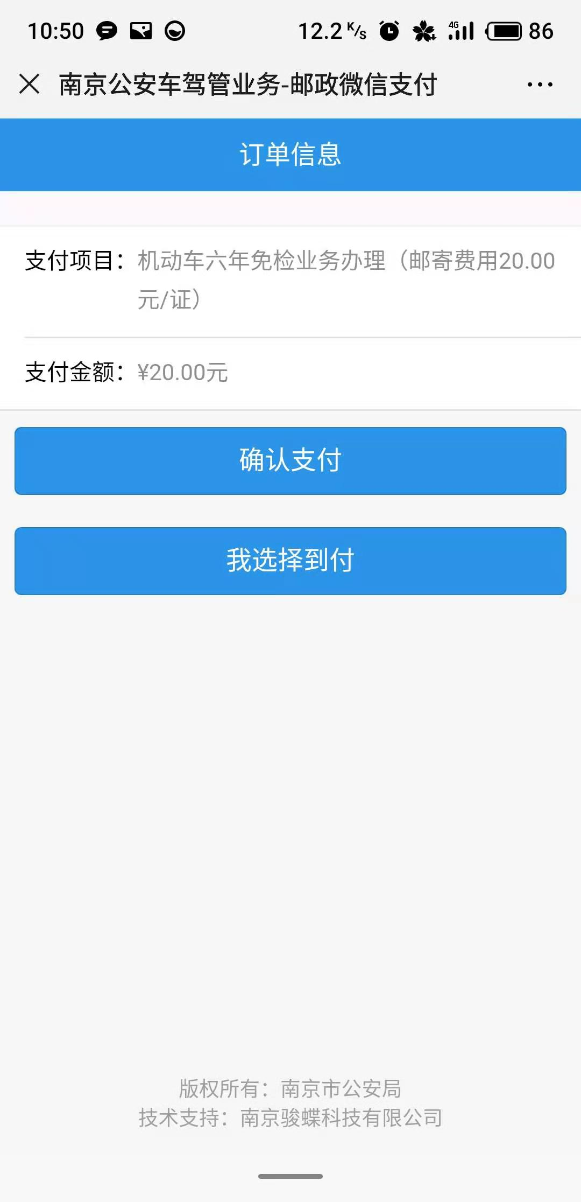
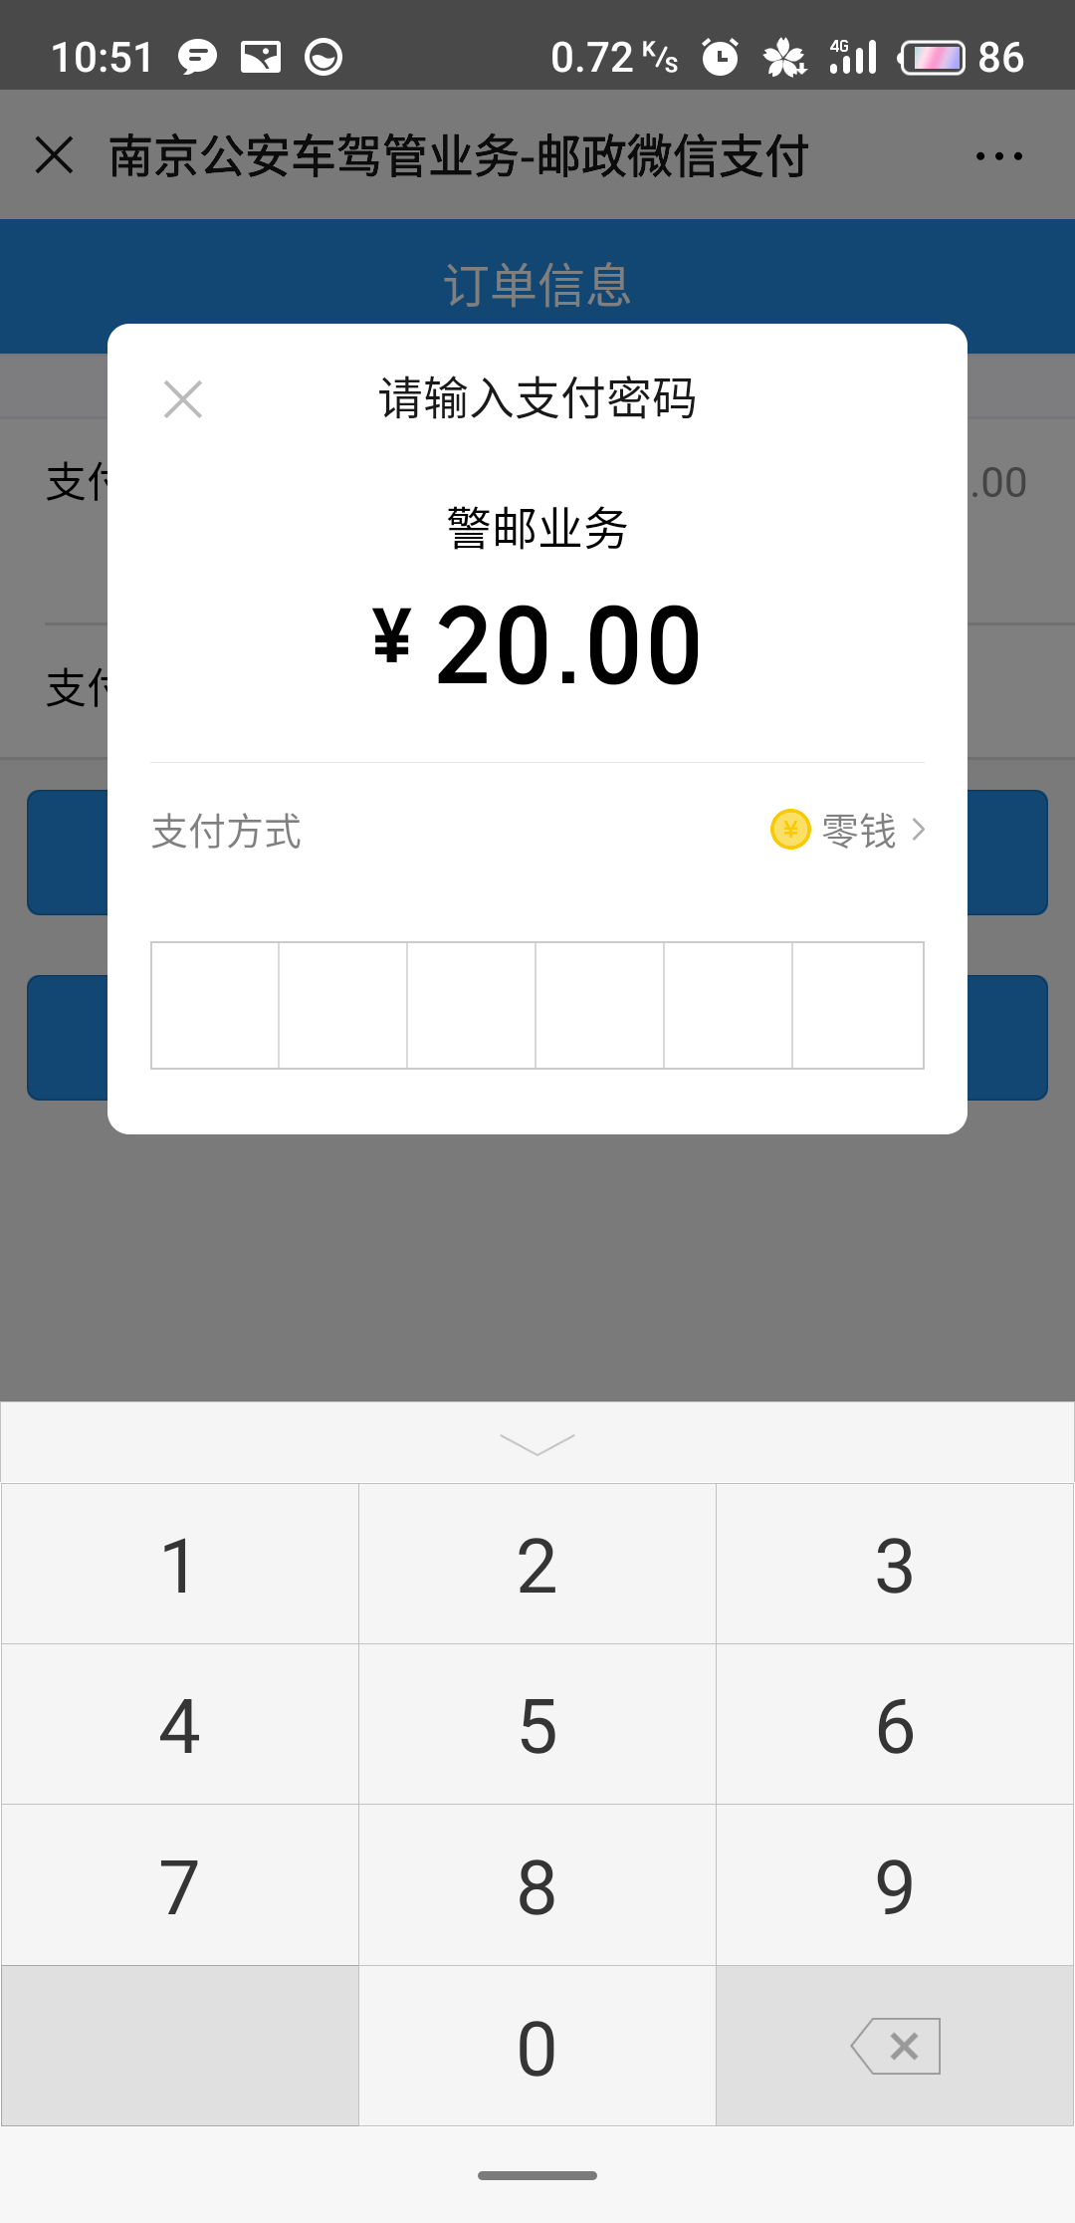

第六步 |  |  | 第七步 |  | 第八步

